Barco y arte
Información sobre barco y arte

Información del barco | Datos
Número OMI del barco
Nombre del barco
Pabellón
Señal de llamada del barco
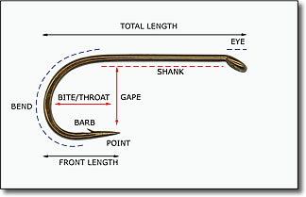
Nombre del observador científico del SOCI
Nombre del segundo observador
Nombre de la persona que presenta los datos
Correo electrónico de la persona que presenta los datos
Información sobre el palangre
Tipo de palangre
Tipo de línea madre
Longitud total del anzuelo (cm)
Longitud caña del anzuelo (cm)
Abertura del anzuelo (cm)
Garganta del anzuelo (cm)
Longitud frontal del anzuelo (cm)
Separación entre anzuelos (m)
Información sobre el palangre artesanal
Distancia entre barandillos (m)
Número de racimos de anzuelos por barandillo
Distancia entre racimos de anzuelos (m)
Número de anzuelos por racimo

